1
Problema 1
Los aviones ligeros eficientes (ALE) son aeronaves pequeñas que podrían revolucionar los viajes en aéreos. Cuestan entre $1.5 y $3 millones, cuentan con cinco a siete asientos, tienen una autonomía de 1,100 millas y una velocidad de crucero cercana a las 425 millas por hora. Cierta empresa se fundó en el 2009 y su único negocio es fabricar ALE. La compañía invirtió $500 millones (en el momento 0) y comenzó a recibir pedidos dos años después. Si la empresa aceptó pedidos para 2,500 aviones y recibió enganches de 10% (en el año 2) por aviones que cuestan un promedio de $1.8 millones, ¿qué tasa de rendimiento logrará para un período de 10 años de planeación? Suponga que cada año se entregan 500 de los aviones en los años 6 a 10, y que los costos de OyM son $10 millones anuales en los años 1 a 10.

Tasa de retorno (TR) es la tasa de interés pagada sobre saldos insolutos de dinero tomado en préstamo o la tasa de interés ganada sobre el saldo no recuperado de una inversión (préstamo), de tal manera que el pago o ingreso final, lleva el saldo a cero, considerando el interés. La tasa de retorno se expresa como porcentaje por período y siempre es positiva.

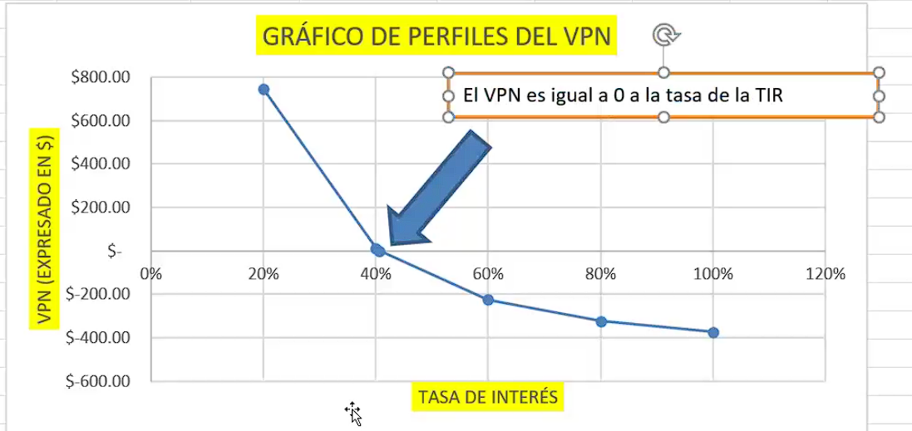
 |  | detalles en millones
 | años | ingresos | egresos | FNE | X | Y
 | 0 |  | 500 | -500 | % | VPN
 | 1 |  | 10 | -10 | 20% | Q744.08
 | 2 | 450 | 10 | 440 | 40% | Q11.97
 | 3 |  | 10 | -10 | 40.60% | 0.8
 | 4 |  | 10 | -10 | 60% | -Q224.27
 | 5 |  | 10 | -10 | 80% | -Q322.83
 | 6 | 810 | 10 | 800 | 100% | -Q372.97
 | 7 | 810 | 10 | 800
 | 8 | 810 | 10 | 800
 | 9 | 810 | 10 | 800
 | 10 | 810 | 10 | 800

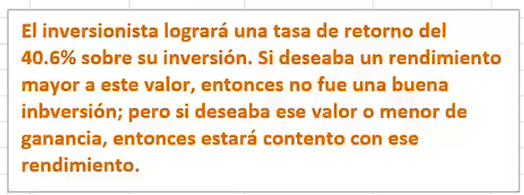
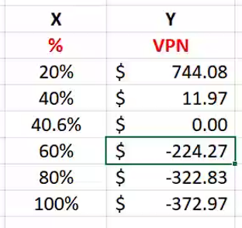
 |  |  | TIR1 = | 40.6%
 |  |  | TIR2 = | 40.6%

2
Problema 2
Cierta empresa vende franquicias a individuos que quieren comenzar un pequeño negocio de emparedados vegetarianos para hacer crecer sus flujos de efectivo neto con el paso de los años. Un inversionista local pagó por $5,000 iniciales pero en el año 1 obtuvo muy pocos ingresos por lo que se le concedió un préstamo al final del año uno, con la promesa de saldarlo además de la participación anual que recibe según contrato por las ventas anuales. Los FNE desde el punto de vista de la corporación son los siguientes:
A través de una gráfica del VP versus i, visualizar una estimación de la tasa de rendimiento de esta franquicia.
Con la función de cálculo apropiada, encontrar el rendimiento correspondiente.
De acuerdo a la regla de Descartes, ¿hay posibles tasas de retorno para el rendimiento de esta franquicia?
Elimine los valores múltiples de la TIR con la técnica de la TIR modificada. La TMAR de la empresa es del 30% anual, y la tasa de préstamo a la que puede acceder es del 17% anual. Evalúe el rendimiento de la franquicia.

Las investigaciones muestran que los signos del flujo neto de caja solo cambian una vez, usualmente de menos en el año cero a más en el resto de la vida de la inversión. A este tipo de serie se le llama flujo de caja convencional. Si existe más de un cambio de signo, la serie se llama no convencional, y en esos casos, es posible determinar múltiples valores de i que permiten satisfacer la ecuación de tasa de retorno. El número total de valores reales de i es siempre menor
o igual al número de cambios de signo en el flujo de caja. Esto se llama Regla de Descartes y se deriva del hecho de que la ecuación definida por las ecuaciones que se usan para determinar i, son un polinomio de grado n.
Es precisamente la suposición de reinversión de la tasa interna de retorno, junto con los cambios de signo del flujo de caja, lo que origina la presencia de tasa múltiple de retorno para flujos de caja no convencionales. Sin embargo, si se utiliza específicamente una tasa de reinversión para calcular el valor futuro de todos los flujos de caja positivos que puedan invertirse externamente al proyecto, se regresa a un flujo de caja convencional y se elimina el problema de las tasas múltiples de retorno.

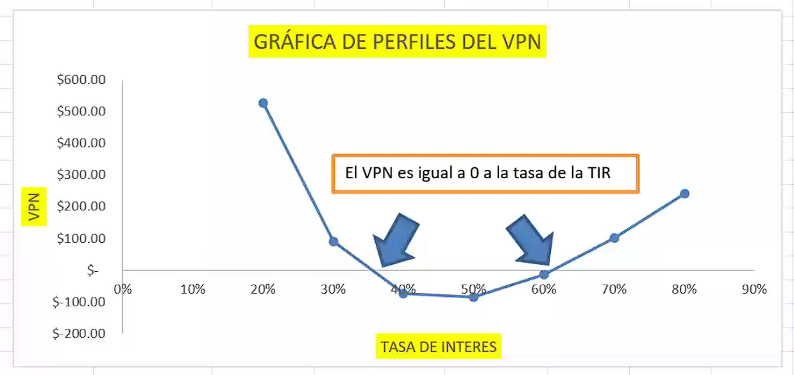
 | AÑO | FNE | GRAFICA DE PERFILES DEL VPN
 | 0 | 5000
 | 1 | -10100 |  | X | Y
 | 2 | 500 |  | % | VPN
 | 3 | 2000 |  | 20% | 526.020
 | 4 | 2000 |  | 30% | 90.226
 | 5 | 2000 |  | 40% | -72.215
 | 6 | 2000 |  | 50% | -84.499
 |  |  |  | 60% | -13.786
 | TIR1 = | 34.1% |  | 70% | 102.096
 | TIR 2 = | 61.4% |  | 80% | 241.312

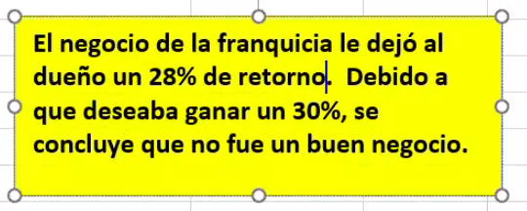
 | TMAR = | 30%
 | TASA DE INTERES PARA PRESTAMO 0 = | 17%

 | TIRM = | 28.0%

REPASO
El grupo de ingeniería de diseño y prueba de cierta empresa realiza diversos trabajos bajo contrato. Durante los últimos tres años, los flujos de efectivo neto por pagos de contrato han variado ampliamente, como se muestra abajo, principalmente debido a la incapacidad de los grandes fabricantes para pagar las tarifas de los contratos.

Año |  | 0 | 1 | 2 | 3
Flujo de efectivo ($. 1,000) |  | 2000 | -500 | -8100 | 6800

Calcule los valores de i usando la función TIR.

 | AÑO | FNE |  |  | TIR1 = | 7.5% | GRAFICA DE PERFILES DEL VPN
 | 0 | 2000 |  |  | TIR 2 = | 41.4% |  | X | Y
 | 1 | -500 |  |  |  |  |  | % | VPN
 | 2 | -8100 |  |  | TMAR = | 5.2% |  | 5% | 50.97
el contrato es un buen negocio si se deseaba ganar como maximo 5.2% pero si se deseaba ganar mas de 5.2% no fue un buen negocio.
 | 3 | 6800 |  |  |  |  |  | 15% | -88.44
 |  |  |  |  |  |  |  | 25% | -102.40
 |  |  |  |  |  |  |  | 35% | -51.01
 |  |  |  |  |  |  |  | 45% | 33.13
 | tasa para prestamos (tasa activa) = |  |  | 6.05% |  |  |  | 55% | 131.99
 | tasa para inversiones (tasa pasiva) = |  |  | 2.21%

